report
杭基礎のばね定数計算

プロジェクト名 :

1. 計算条件
 | 1.1 一般
 | (1) 杭タイプ 1
 |  | ・基礎底面の標高 : |  |  |  |  |  |  |  |  |  |  |  |  | (m)
 |  | ・杭の種類 :
 |  | ・施工工法 :
 |  | ・杭頭結合条件 :
 |  | ・杭先端条件 :
 |  | ・杭の直径 : |  |  |  |  |  |  |  |  | (m)
 |  | ・設計杭長 : |  |  |  |  |  |  |  |  | (m)

 | 1.2 杭の配置
 |  | ・杭の本数 : |  |  |  |  |  |  |  |  | (本)
 |  | ・杭の配置平面 :
載荷方向
1
1
2
3
5
6
4
7
8
9
10
○○
○＠○○
 |  |  |  |  |  |  |  |  |  |  |  |  |  |  |  |  |  |  |  |  |  | 杭1 |  | 杭2 |  | 杭3

設計地盤面

 |  | 杭No. |  |  | 1 |  | 7 |  | 6 |  | 10 |  | その他
 |  | Θx(°) |  |  | ○○ |  | ○○ |  | ○○ |  | ○○ |  | 0
 |  | Θy(°) |  |  | ○○ |  | ○○ |  | ○○ |  | ○○ |  | 0

 | 1.3 杭の諸元
 | (1) 杭タイプ 1
 |  | [上部杭 or 下部杭 or 単一杭]
 |  | [杭体/コンクリート] |  |  |  |  |  |  |  |  |  |  |  |  |  |  | [鋼管]
 |  | ・弾性係数 : |  |  |  |  |  |  |  |  |  | (kN/m2) |  |  |  |  | ・弾性係数 : |  |  |  |  |  |  | (kN/m2)
 |  | ・断面積 : |  |  |  |  |  |  |  |  |  | (m2) |  |  |  |  | ・断面積 : |  |  |  |  |  |  | (m2)
 |  | ・断面2次モーメント : |  |  |  |  |  |  |  |  |  | (m4) |  |  |  |  | ・断面2次モーメント : |  |  |  |  |  |  | (m4)

 |  | [上部杭 or 下部杭 or 単一杭]
 |  | [杭体/コンクリート] |  |  |  |  |  |  |  |  |  |  |  |  |  |  | [鋼管]
 |  | ・弾性係数 : |  |  |  |  |  |  |  |  |  | (kN/m2) |  |  |  |  | ・弾性係数 : |  |  |  |  |  |  | (kN/m2)
 |  | ・断面積 : |  |  |  |  |  |  |  |  |  | (m2) |  |  |  |  | ・断面積 : |  |  |  |  |  |  | (m2)
 |  | ・断面2次モーメント : |  |  |  |  |  |  |  |  |  | (m4) |  |  |  |  | ・断面2次モーメント : |  |  |  |  |  |  | (m4)

 | 1.4 地盤条件
 | ・設計地盤面の標高 : |  |  |  |  |  |  |  |  |  |  | (m)
 | ・地下水位の標高 : |  |  |  |  |  |  |  |  |  |  | (m)
 | 層 No. |  | 層 種類 |  |  | 層上面 標高 (m) |  |  | 層厚 (m) |  |  | 平均 N値 |  | γt (kN/m3) |  |  | αE0 (kN/m2) |  |  |  | 固有周期算定用 |  |  |  |  |  | 低減係数DE
 |  |  |  |  |  |  |  |  |  |  |  |  |  |  |  |  |  |  |  |  | νD |  | Vsi (m/s) |  | ED (kN/m2)
 |  |  |  |  |  |  |  |  |  |  |  |  |  |  |  |  | 常時 |  | 地震時

2. 地盤反力係数
 | 2.1 水平方向地盤反力係数
 | 各層の水平方向地盤反力係数は次式より算定する。

 |  | ここに,
 |  | KH |  | : 水平方向地盤反力係数(kN/m3)
 |  | KH0 |  | : 直径0.3mの剛体円板による平板載荷試験の値に相当する水平方向地盤反力係数(kN/m3)
 |  |  |  | 各種土質試験又は調査により求めた変形係数から推定する場合は下式により求める。

 |  |  |  |  |  |  |  |  |  |  |  | … 常時

 |  |  |  |  |  |  |  |  |  |  |  | … 地震時

 |  |  |  |  |  |  |  |  |  |  |  | … 固有周期算定時
 |  | BH |  | : 荷重作用方向に直交する基礎の基礎の換算載荷幅(m)

 |  | D |  | : 杭の直径(m)
 |  | 1/β |  | : 水平抵抗に関与する地盤の深さ(m), 基礎の有効根入れ深さ Le 以下とする。
 |  | β |  | : 基礎の特性値(m-1)

 |  | EI |  | : 基礎の曲げ剛性(kN・m2)
 |  | α |  | : 地盤反力係数の換算係数
 |  | E0 |  | : 設計対象とする位置での地盤の変形係数(kN/m2)
 |  | ED |  | : 地盤の動的変形係数(kN/m2)
 |  | DE |  | : 土質定数の低減係数
 |  | αHΘ |  | : 斜面の影響を考慮した補正係数
 |  | μ |  | : 群杭効果による低減係数

 | ※換算載荷幅BHは, 1/βを仮定して、仮定した1/β範囲の地盤の変形係数の平均値より算出したBH値と
 | 仮定した1/βより算出したBHが一致するように繰り返し計算を行って求める。
 | この際、地盤の変形係数として常時と地震時には常時のα・E0を使用し、固有周期算定時にはEDを使用する。

 | (1) 杭タイプ 1
 |  | [常時, 地震時]
 |  | ・水平抵抗に関与する地盤の深さ 1/β |  |  |  |  |  |  |  |  |  |  |  |  |  |  |  |  | (m)
 |  | ・1/β範囲のα・E0の平均値 |  |  |  |  |  |  |  |  |  |  |  |  |  |  |  |  | (kN/m2)
 |  | ・杭の換算載荷幅 BH |  |  |  |  |  |  |  |  |  |  |  |  |  |  |  |  | (m)
 |  | ・水平方向地盤反力係数 kH0 |  |  |  |  |  |  |  |  |  |  |  |  |  |  |  |  | (kN/m3)
 |  | ・水平方向地盤反力係数 kH |  |  |  |  |  |  |  |  |  |  |  |  |  |  |  |  | (kN/m3)
 |  | ・群杭効果による低減係数 μ

 |  | 層 No. |  | 層上面 標高 (m) |  |  | 層厚 (m) |  |  | 低減係数 DE |  |  | αHΘ |  |  | αE0 (kN/m2) |  |  |  | kH0 (kN/m3) |  |  |  |  | kH (kN/m3)

 |  |  |  |  |  |  |  |  |  |  |  |  |  |  |  | 常時 |  | 地震時 |  | 常時 |  |  | 地震時 |  | 常時 |  | 地震時 | 地震時(液状化)

 |  | [固有周期算定用]
 |  | ・水平抵抗に関与する地盤の深さ 1/β |  |  |  |  |  |  |  |  |  |  |  |  |  |  |  |  | (m)
 |  | ・1/β範囲のEDの平均値 |  |  |  |  |  |  |  |  |  |  |  |  |  |  |  |  | (kN/m2)
 |  | ・杭の換算載荷幅 BH |  |  |  |  |  |  |  |  |  |  |  |  |  |  |  |  | (m)
 |  | ・水平方向地盤反力係数 kH0 |  |  |  |  |  |  |  |  |  |  |  |  |  |  |  |  | (kN/m3)
 |  | ・水平方向地盤反力係数 kH |  |  |  |  |  |  |  |  |  |  |  |  |  |  |  |  | (kN/m3)
 |  | ・群杭効果による低減係数 μ

 |  | 層 No. |  | 層上面 標高(m) |  |  | 層厚 (m) |  |  | 低減係数 DE |  |  | αHΘ |  |  | ED (kN/m2) |  | kH0 (kN/m3) |  | kH (kN/m3)

3. 杭のばね定数
 | 3.1 杭の軸方向ばね定数

 |  | 1) 杭の名称 : 場所打ち杭 + 場所打ち杭

 |  | ここに,
 |  | KV | : 杭の軸方向ばね定数(kN/m)
 |  | Ap | : 杭の純断面積(mm2)
 |  | Ep | : 杭の弾性係数(kN/mm2)
 |  | L | : 杭長(m)
 |  | a | : 係数は次式により算出する。

 |  |  | α1 | = |  |  |  | , | α2 | =

 |  | Kv | = |  |  |  |  | kN/m

 | 3.2 杭の軸直角方向ばね定数
 | 水平方向地盤反力係数を用いて弾性床上のはりの理論に基づき算出する。

 |  | K1, K3 |  | : 杭頭部に回転を生じないようにして、杭頭部を杭軸直角方向に単位量だけ変位させるとき,
 |  |  |  | 杭頭部に作用させるべき軸直角方向力(kN/m)及び曲げモーメント(kN・m/m)
 |  | K2, K4 |  | : 杭頭部に移動を生じないようにして, 杭頭部を単位量だけ回転させるとき,
 |  |  |  | 杭頭部に作用させるべき軸直角方向力(kN/rad)及び曲げモーメント(kN・m/rad)

 | 杭の軸方向及び軸直角方向のばね定数は次の通りである。

 |  | 1) 杭タイプ
 |  |  |  | 単位 |  |  | 常時 |  |  |  | 地震時 |  |  |  | 地震時(液状化) |  |  | 固有周期
 |  | K1 |  | kN/m
 |  | K2 |  | kN/rad
 |  | K3 |  | kN・m/m
 |  | K4 |  | kN・m/rad

 | 3.3 杭反力及び変位の計算
 | 変位法による計算方法は下図のように座標を組み, フーチングの任意の1点Oを原点とし,
 | O点に作用する外力及びO点の座標軸方向の変位δx, δy及び回転αを下図のように定める。
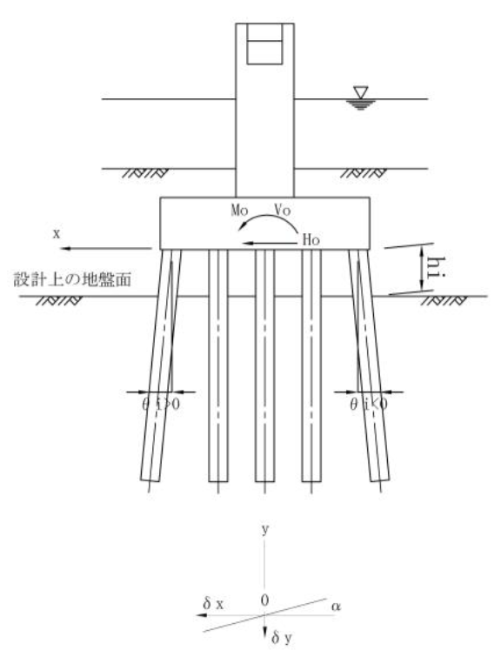

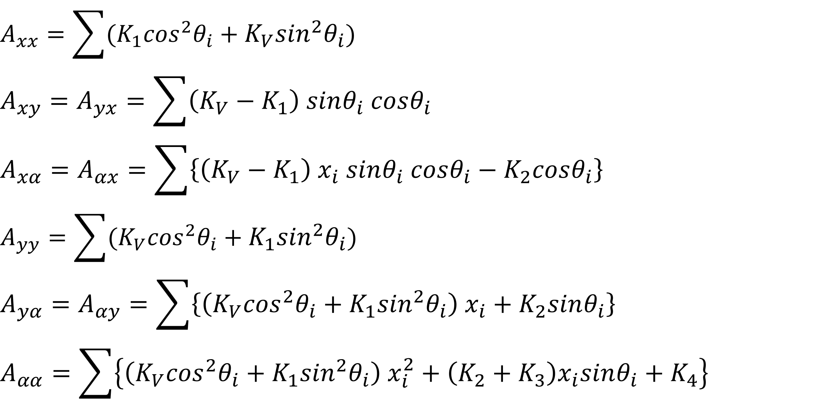

 |  |  | ここに,
 |  |  | Axx |  |  | : 水平方向ばね(kN/m)
 |  |  | Axy=Ayx |  |  | : 水平と鉛直の連成ばね(kN/m)
 |  |  | Axα |  |  | : 水平と回転の連成ばね(kN/rad, kN・m/m)
 |  |  | Ayy |  |  | : 鉛直方向ばね(kN/m)
 |  |  | Ayα=Aαy |  |  | : 鉛直と回転の連成ばね(kN・m/m, kN/rad)
 |  |  | Aαα |  |  | : 回転ばね(kN・m/rad)

 | (1) 地盤ばね定数
 |  | 1) X方向
 |  | [常時]
 |  |  | Axx |  | Axy |  | Axα

 |  |  | Ayx |  | Ayy |  | Ayα |  |  | ＝

 |  |  | Aαx |  | Aαy |  | Aαα

 |  | [地震時]
 |  |  | Axx |  | Axy |  | Axα

 |  |  | Ayx |  | Ayy |  | Ayα |  |  | ＝

 |  |  | Aαx |  | Aαy |  | Aαα

 |  | [地震時(液状化)]
 |  |  | Axx |  | Axy |  | Axα

 |  |  | Ayx |  | Ayy |  | Ayα |  |  | ＝

 |  |  | Aαx |  | Aαy |  | Aαα

 |  | [固有周期算定用]
 |  |  | Axx |  | Axy |  | Axα

 |  |  | Ayx |  | Ayy |  | Ayα |  |  | ＝

 |  |  | Aαx |  | Aαy |  | Aαα

 |  | 2) Z方向
 |  | [常時]
 |  |  | Axx |  | Axy |  | Axα

 |  |  | Ayx |  | Ayy |  | Ayα |  |  | ＝

 |  |  | Aαx |  | Aαy |  | Aαα

 |  | [地震時]
 |  |  | Axx |  | Axy |  | Axα

 |  |  | Ayx |  | Ayy |  | Ayα |  |  | ＝

 |  |  | Aαx |  | Aαy |  | Aαα

 |  | [地震時(液状化)]
 |  |  | Axx |  | Axy |  | Axα

 |  |  | Ayx |  | Ayy |  | Ayα |  |  | ＝

 |  |  | Aαx |  | Aαy |  | Aαα

 |  | [固有周期算定用]
 |  |  | Axx |  | Axy |  | Axα

 |  |  | Ayx |  | Ayy |  | Ayα |  |  | ＝

 |  |  | Aαx |  | Aαy |  | Aαα

